2025_BRM314_300km
 | 2025 |  |  |  |  |  | ver2.0.6
 | BRM314近畿300km守口_大阪から琵琶湖300km |  |  |  |  |  | 2025-03-12 | 15:06:00
 | ポイント | 標識 | ポイントまで の道路 | ポイント までの 区間距離 | 累計 距離 | 区間後 進路 | 備考 | チェック 間距離
1 | スタート たきい公園 |  |  | 0.00 | 0.00 | 直進 | 22:00 スタート基準 有人受け付け | 0.00
2 | T字路 |  | 市道 | 0.03 | 0.03 | 左折
3 | 十字路 |  | 市道 | 0.04 | 0.07 | 右折 | 一通道路逆走(自転車を除く)、キープレフト
4 | 太子橋 S |  | 市道 | 0.33 | 0.40 | 直進
5 | 右カーブ |  | 市道 | 0.40 | 0.80 | 道なり右
6 | Y字路ゲート |  | 市道 | 0.15 | 0.95 | ↖左 | 側道のゲートをくぐり淀川左岸堤防へ坂を上る
7 | 左Uターン |  | 市道 | 0.20 | 1.15 | ↶ | 左Uターンして豊里大橋歩道へ
8 | T字路 |  | 市道 | 0.10 | 1.25 | 右折 | 豊里大橋東側歩道へ右折
9 | ト字路 |  | 豊里大橋歩道 | 0.45 | 1.70 | 右折 | 淀川右岸堤防へ
10 | 右Uターン |  | 市道 | 0.20 | 1.90 | ↷ | 右Uターンして河川敷へ下る
11 | 左Uターン |  | 市道 | 0.10 | 2.00 | ↶ | 左Uターンしてゲートをくぐり淀川河川敷道路へ
12 | ┤字路 |  | 旭西淀川 自転車道 | 10.90 | 12.90 | 直進 道なり 右カーブ 橋渡って ゲート後 左カーブ | 淀川河川敷を通るルートです。 (信号、車の通行は無いですが多数の自転車ゲートが有ります、自転車ゲートはフレームやディレーラーを傷付けることが有ります、歩行者優先で注意して通行ください、基本は押し歩きでゆっくりと。)
13 | Y字路 |  | 旭西淀川 自転車道 | 11.20 | 24.10 | ↖左 | 上って堤防へ
14 | 山崎 S |  | 市道 | 0.10 | 24.20 | 直進
15 | ト字路 |  | 市道 | 0.10 | 24.30 | 右折 | 高架くぐってすぐ右折
16 | T字路 |  | 市道 | 0.20 | 24.50 | 右折
17 | PC1 セブンイレブン 阪急大山崎店 |  | F67 | 0.30 | 24.80 | 左側 直進 | レシート取得 通過時刻を自分で記入 参考タイム 翌００：１５ | 24.80
18 | 十字路 |  | F67 | 0.40 | 25.20 | 右折
19 | 大山崎 S |  | 市道 | 0.20 | 25.40 | 直進
20 | Y字路 |  | 市道 | 0.07 | 25.47 | 右↗
21 | Y字路 |  | 市道 | 0.03 | 25.50 | 右↗ | 自転車ゲートをくぐり堤防道路へ
22 | 右Uターン |  | 市道 | 0.03 | 25.53 | ↷
23 | 左Uターン |  | 堤防道路 | 0.03 | 25.56 | ↶
24 | 右Uターン |  | 堤防道路 | 0.04 | 25.60 | ↷ | 下って河川敷へ
25 | 左Uターン |  | 堤防道路 | 0.10 | 25.70 | ↶ | 河川敷道路へ合流
26 | Y字路 |  | 河川敷道路 | 1.30 | 27.00 | ↖左
27 | 逆Y字路 |  | 河川敷道路 | 0.49 | 27.49 | ↶ | 左Uターンして三叉路の真ん中を進む
28 | T字路 |  | 堤防道路 | 0.10 | 27.59 | 左折 | この後、天王山大橋歩道で桂川を渡る
29 | ┤字路 |  | 天王山大橋 歩道 | 0.61 | 28.20 | 左折 | 堤防道路へ
30 | 逆Y字路 |  | 堤防道路 | 0.10 | 28.30 | ↷ | 右Uターンして河川敷へ下る、高架をくぐり再び堤防道路へ
31 | 逆Y字路 |  | 河川敷道路 | 0.40 | 28.70 | 直進
32 | 左カーブ |  | 堤防道路 | 0.30 | 29.00 | 道なり↶
33 | Y字路 |  | 堤防道路 | 0.10 | 29.10 | 直進
34 | T字路 |  | 堤防道路 | 0.10 | 29.20 | 右折 | この後、宇治川御幸橋の歩道を渡る
35 | 十字路 S |  | 宇治川御幸橋 歩道 | 0.39 | 29.59 | 左折 | 横断歩道が北側に無いため横断歩道まで直進
36 |  |  | F13 | 0.02 | 29.61 | 左折 | さくらであい館の正面信号を渡る
37 |  |  | F13 | 0.01 | 29.62 | 右折 | この後、横断歩道を渡り右折
38 | T字路 S |  | F81 | 1.68 | 31.30 | 右折
39 | 北川顔 S |  | F81 | 0.10 | 31.40 | 左折
40 | 中島口 S |  | R478 | 0.50 | 31.90 | ↖左 | 側道の方へ
41 | Y字路 |  | 市道 | 2.60 | 34.50 | ↖左 | 左車線を直進、R1の高架をくぐる
42 | Y字路 |  | 市道 | 2.30 | 36.80 | 右↗ | 正面に、とりまさストアー
43 | T字路 S |  | 市道 | 0.20 | 37.00 | 左折
44 | 観月橋南詰 S |  | 奈良街道 | 0.60 | 37.60 | 左折
45 | 観月橋北詰 S |  | R24 | 0.20 | 37.80 | 右折
46 | ┤字路 |  | 京都外環状線 (京都宇治線) | 2.60 | 40.40 | 左折 | 右カーブ後左折
47 | 小栗栖牛ヶ淵 S |  | 新小栗栖街道 | 2.00 | 42.40 | 右↗ | Y字路を右↗
48 | 醍醐和泉 S |  | 西街道 | 0.90 | 43.30 | 左折
49 | 大宅甲ノ辻町 S |  | F36 | 2.20 | 45.50 | 右↗
50 | 十字路 S |  | 小山大宅線 | 2.60 | 48.10 | 右↗ | 右角にインドアゴルフ
51 | T字路 |  | F35 | 0.50 | 48.60 | 右折
52 | T字路 | ○ | F35、K36 | 0.40 | 49.00 | 右折 | 交通量が多い場合左手に陸橋あり →敦賀･彦根
53 | 逢坂一丁目 S | ○ | R1 | 2.20 | 51.20 | ↖左 | 側道へ ↖敦賀･高島
54 | 踏切 |  | K558 | 0.30 | 51.50 | 直進 | 踏切を斜めに渡る。線路の隙間注意！！
55 | 大津港口 S |  | K558 | 1.30 | 52.80 | 左折
56 | PC2 セブン-イレブン 大津本堅田５丁目店 |  | K558 | 13.20 | 66.00 | 左側 直進 | レシート取得 通過時刻を自分で記入 参考タイム 翌０２：２４ | 41.20
57 | 琵琶湖大橋 S |  | R601 | 1.30 | 67.30 | 右折 | 料金所ゲートは歩道を通行のこと
58 | 琵琶湖大橋東詰 S |  | R601 | 2.60 | 69.90 | 左折 | ここから半時計回りで琵琶湖周回
59 | 馬場２丁目 S |  | K559,K601 K26,K25,K2 (さざなみ街道) | 39.90 | 109.80 | 左折
60 | PC3 ファミリーマート 彦根ミシガン通り店 | ○ | K2 (さざなみ街道) | 1.00 | 110.80 | 左側 直進 | レシート取得 通過時刻を自分で記入 参考タイム 翌０５：２４ | 44.80
61 | 大音 S |  | K2,K331,K44 (さざなみ街道) | 30.70 | 141.50 | ↶ | 大音交差点を過ぎ左にUターン、道なり右カーブ
62 | 逆Y字路 |  | K514 | 2.80 | 144.30 | 直進 | R303へ合流
63 | 飯浦 S |  | R303 | 0.30 | 144.60 | 左折 | 藤ヶ崎トンネルは交通量多く回避します
64 | 十字路 | ○ | K336 | 3.10 | 147.70 | 左折 | ←R8 福井 敦賀
65 | 塩津 S | ○ | R303 | 1.80 | 149.50 | 左折 | ←R303 高島 右側セブン-イレブン
66 | 野口 S | ○ | R303 | 8.00 | 157.50 | 左折 | ←R161 大津･今津
67 | 小荒路 S | ○ | R303 | 1.50 | 159.00 | 右折 | →K287 マキノ高原
68 | PC4 フォトチェック メタセコイヤ並木道の景色 |  | K287 | 7.00 | 166.00 | 正面 直進 | フォトチェック 通過時刻を自分で記入 参考タイム 翌０９：０４ | 55.20
69 | 十字路 S |  | K287 | 4.00 | 170.00 | 右折
70 | PC5 フォトチェック 舟木大橋からの景色 |  | K54,K333 K304 (風車街道) | 16.90 | 186.90 | 正面 直進 | フォトチェック 通過時刻を自分で記入 参考タイム 翌１０：２８ | 20.90
71 | 萩の浜口 S | ○ | K304 | 6.10 | 193.00 | 左折 | ←R161 大津
72 | 逆Y字路 |  | K558 | 0.40 | 193.40 | 直進↗ | R161へ合流
73 | Y字路 |  | R161 | 7.70 | 201.10 | ↖左
74 | 逆Y字路 |  | 市道 | 0.30 | 201.40 | 直進↗ | K558へ合流
75 | におの浜二丁目 S |  | K558 K18 | 32.00 | 233.40 | 右折 |  |  |  | ※Google Street Viewにはまだありません
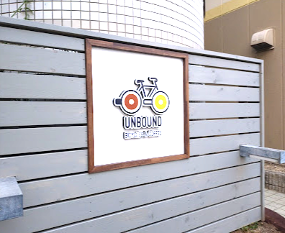
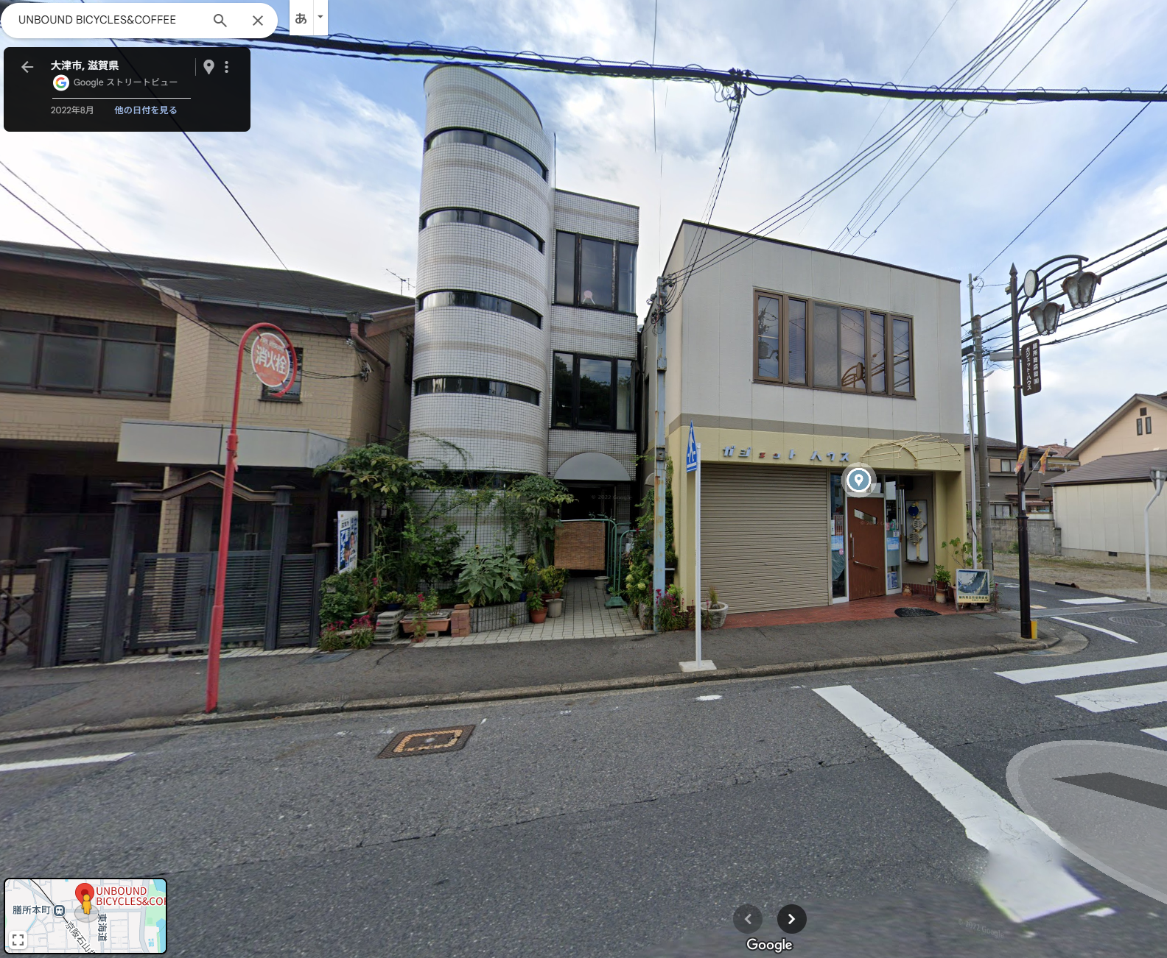
76 | 変形十字路 |  | ときめき坂 | 0.10 | 233.50 | 左折 | 前方ファミマ
77 | ト字路 |  | 東海道 | 0.70 | 234.20 | 右折
78 | 十字路 |  | 東海道 | 0.10 | 234.30 | 左折
79 | T字路 |  | 市道 | 0.10 | 234.40 | 右折
80 | T字路 |  | 市道 | 0.30 | 234.70 | 左折
81 | ト字路 |  | 市道 | 0.30 | 235.00 | 右折
82 | PC6 フォトチェック UNBOUND（2025/3/15は店休日 のため看板前で写真撮影） |  | 市道 | 0.30 | 235.30 | 右側 左折 | フォトチェック 通過時刻を自分で記入 参考タイム 翌１３：４０ | 48.40 | ⇒
83 | 本丸町 S |  | 市道 | 0.30 | 235.60 | 右折
84 | Y字路 |  | K102 R422 K3 | 7.90 | 243.50 | 右↗ | 前方の橋は渡らない
85 | 鹿跳橋西詰 S |  | K3 K29 | 2.30 | 245.80 | 直進
86 | 宵待橋 | ○ | K3 | 12.00 | 257.80 | 右折 | →K3 宇治･天ケ瀬ダム
87 | ト字路 |  | 市道 | 2.30 | 260.10 | 右折
88 | PC7 フォトチェック 白虹橋からの景色 |  | 市道 | 0.50 | 260.60 | 左側 直進 | フォトチェック 通過時刻を自分で記入 参考タイム 翌１５：２４ | 25.30 |  |  | ここ
89 | ┤字路 |  | 市道 | 0.10 | 260.70 | 左折 | 第一志津川橋を渡る
90 | 宇治橋東詰 S |  | F247 | 2.10 | 262.80 | 左折
91 | ト字路 S |  | F7 F15 | 0.30 | 263.10 | 右折
92 | 観月橋南詰 S |  | F241 | 5.90 | 269.00 | 直進
93 | 十字路 S |  | 奈良街道 | 0.50 | 269.50 | 右折
94 | 中島口 S |  | 市道 | 5.20 | 274.70 | 右折
95 | 北側顔 S |  | R478 | 0.50 | 275.20 | 右折
96 | ┤字路 S |  | F81 | 0.10 | 275.30 | 左折
97 | T字路 S |  | F81 | 1.80 | 277.10 | 左折 | さくらであい館を左へ、御幸橋渡る
98 | 十字路 S |  | F13 | 0.40 | 277.50 | 右折 | 右折後、歩道から淀川河川敷へ下る
99 | 十字路（豊里大橋手前） |  | 北河内 サイクル ライン | 23.90 | 301.40 | ↶ | 淀川河川敷を通るルートです。 (信号、車の通行は無いですが多数の自転車ゲートが有ります、自転車ゲートはフレームやディレーラーを傷付けることが有ります、歩行者優先で注意して通行ください、基本は押し歩きでゆっくりと。)
100 | Uターン |  | 市道 | 0.10 | 301.50 | ↷ | 土手に上ってからUターン下に下る
101 | 逆Y字路 |  | 市道 | 0.10 | 301.60 | 直進 | ゲートの右を通過し下道に合流
102 | 左カーブ |  | 市道 | 0.20 | 301.80 | 道なり左
103 | 太子橋 S |  | 市道 | 0.30 | 302.10 | 直進 | R1を横断
104 | 十字路 S |  | 市道 | 0.30 | 302.40 | 左折
105 | ゴール受付 守口市 西部コミュニティーセンター １階 和室２ |  | 市道 | 0.10 | 302.50 | 左側 | OPEN翌０７：００ CLOSE 翌１８：００ 9:00から有人ゴール受け付け 9:00より早い到着はセブン-イレブン 守口京阪本通店でレシート取得 | 41.90

